Datos personales
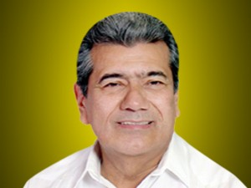

Nombres: | Pedro Carlos
Apellidos: | Falquez Batallas
Facebook: | https://www.facebook.com/CarlosFalquezB
Twitter: | @CarlosFalquezB
Descripción: | Asambleísta por la Provincia de El Oro

